상품제안서
주문제작 탁상달력 180x220mm | 상품코드: S24549

 |  |  |  |  |  |  | 02-713-8555 | www.synergygift.co.kr
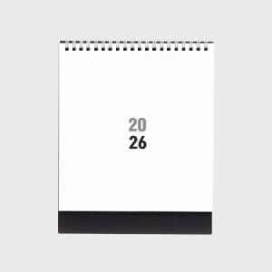

【상세/제작정보】 | <p><span style="font-size: 14pt;">※ 금, 은, 먹, 백 박중 택1하여 주시기 바랍니다.</span></p><p><span style="font-size: 14pt;">※ 기본 칼라인쇄 양면 포함입니다.</span></p><p>&nbsp;</p><p><span style="font-size: 14pt;">[기본 규격]</span></p><p><span style="font-size: 14pt;">-대지 : 180×220mm&nbsp; / 레쟈크 검정&nbsp;</span></p><p><span style="font-size: 14pt;">-내지 : 180×220mm / sw200g 14매&nbsp;</span></p><p><span style="font-size: 14pt;">(박인쇄 추가 시 내지사이즈 180*195mm)</span></p><p><span style="font-size: 14pt;">-스프링 : tw스프링 은색&nbsp;</span></p><p><span style="font-size: 14pt;"></span></p>

【인쇄/포장옵션】 | 금박, 은박, 먹박/백박 / 종이봉투동봉

【공급단가】 | 수량 | 100~ | 300~ | 500~ | 1,000~ | 5,000~
*VAT별도 | 단가 | 6,500원 | 2,920원 | 2,120원 | 1,570원 | 1,200원

【상품 URL】 | https://www.synergygift.co.kr:443/src/goods_detail.php?gdno=24549

